RAZVRSTANE CESTE
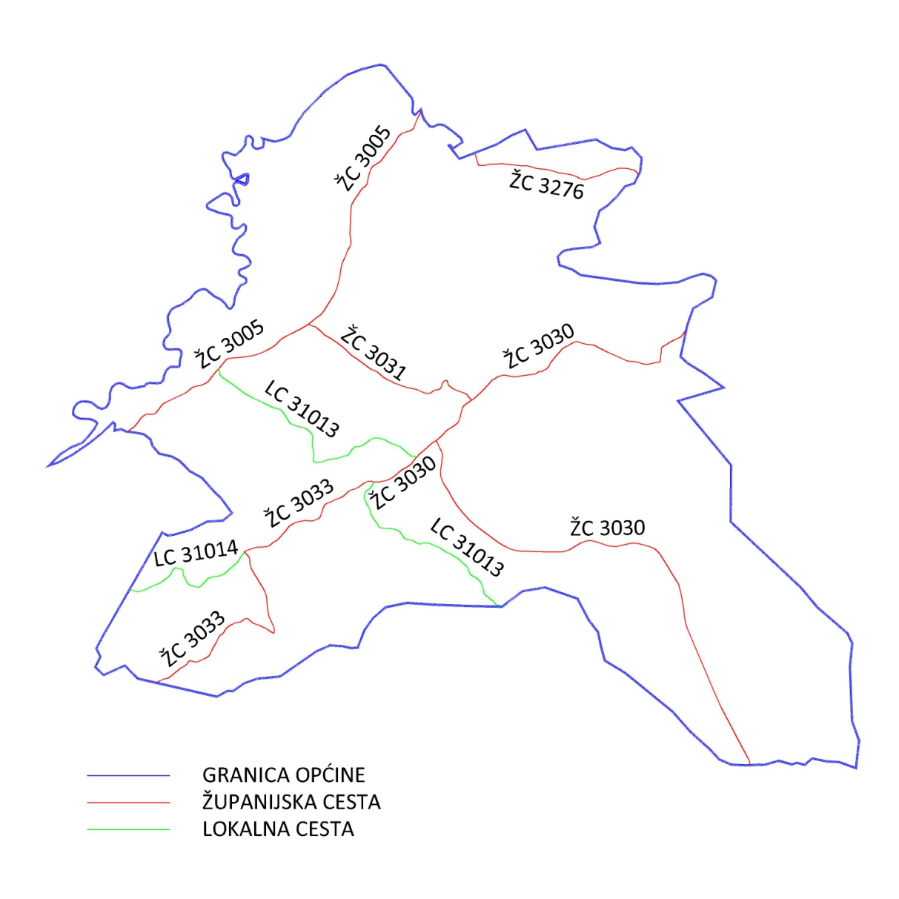
Popis javnih cesta na području Općine Marija Gorica:
ŽUPANIJSKA CESTA
OZNAKA CESTE |  |  | km | NAZIV CESTE
ŽC | 3005 | Dubravica (Ž2186) – Vukovo Selo – Harmica (D225) | 8,8 | Dubravička
ŽC | 3030 | D. Pušča (Ž2186) – M. Gorica – Trstenik Puščanski – D225 | 10,3 | Maršala Tita, Gorička, Ante Kovačića
ŽC | 3031 | Ž3005 – M. Gorica (Ž3030) | 1,5 | Gorička
ŽC | 3033 | M.Gorica (Ž3030) – Križ Brdovečki – Šenkovec – D225 | 4,4 | Brdovečka
ŽC | 3276 | Kraj Gornji (Ž3005) – Marija Magdalena – Ž3030 | 3,0 | Krajgorska
LOKALNA CESTA
OZNAKA CESTE |  |  | km | NAZIV CESTE
LC | 31013 | Kraj Donji (Ž3005) – Marija Gorica (Ž3033) | 1,9 | Vodovodna
LC | 31014 | Vukovo Selo (Ž3005) – Križ Brdovečki (Ž3033) | 2,3 | Bregovita
LC | 31016 | Ž3033 – Gornji Laduč – D225 | 3,7 | Glogovićeva, Obrankovićeva

